目标跟踪
目标跟踪

好的1算法 | ECO: Efficient Convolution Operators for Tracking

会议 | VOT

目标跟踪 | single object tracking 只需要区分两个类（background or target），这跟ImageNet 1000 类的任务比起来复杂度低很多，所以不需要太大的网络随着网络越来越深，空间信息越来越稀释，这会使图像的目标定位不是那么精准。 因为tracking的target通常来说比较小，所以input size也需要小，自然的网络就不能太深

计算机视觉中，有哪些比较好的目标跟踪算法？（上） | https://mp.weixin.qq.com/s?timestamp=1511438997&src=3&ver=1&signature=lAC8MtonFiHnlc5-j4z48Qti7yd8hKbAdsPYV2wReVM6QieHfh4DrAZUFvCpKDc0CBYotrus-rBK1CbfbmAY59dgERK9*oOXP5CJ1lXcrSNFzyvwkpgYKCC4nJhIgacRMf3crTd59wB*zEq66svW8gnd-Q8q5o0KOsPYSpQe95c=

数据集 | 常用数据集： OTB50 OTB100 VOT(Visual object tracking，2013-2016)
 | OTB50和OTB100(OTB50这里指OTB-2013，OTB100这里指OTB-2015，50和100分别代表视频数量，方便记忆)

 | 后来又扩展为OTB100发到TPAMI，有100个序列，难度更大更加权威，我们这里参考OTB100的结果，首先是29个tracker的速度和发表时间(标出了一些性能速度都比较好的算法)： | 这两个数据集的论文中，介绍了最为先进的算法

 | 目前比较常用的数据库除了OTB，还有前面找到的VOT竞赛数据库(类比ImageNet)，已经举办了四年，VOT2015和VOT2016都包括60个序列，所有序列也是免费下载 | OTB和VOT区别： 1）OTB包括25%的灰度序列，但VOT都是彩色序列，这也是造成很多颜色特征算法性能差异的原因； 2）两个库的评价指标不一样，具体请参考论文； 3）VOT库的序列分辨率普遍较高，这一点后面分析会提到。 | 对于一个tracker，如果论文在两个库(最好是OTB100和VOT2016)上都结果上佳，那肯定是非常优秀的(两个库调参你能调好，我服，认了~~)，如果只跑了一个，个人更偏向于VOT2016，因为序列都是精细标注，且评价指标更好(人家毕竟是竞赛，评价指标发过TPAMI的)，差别最大的地方，OTB有随机帧开始，或矩形框加随机干扰初始化去跑，作者说这样更加符合检测算法给的框框；而VOT是第一帧初始化去跑，每次跟踪失败(预测框和标注框不重叠)时，5帧之后重新初始化，VOT以short-term为主，且认为跟踪检测应该在一起不分离，detecter会多次初始化tracker。

 | 补充：OTB在2013年公开了，对于2013以后的算法是透明的，论文都会去调参，尤其是那些只跑OTB的论文，如果关键参数直接给出还精确到小数点后两位，建议您先实测(人心不古啊~被坑的多了)。 VOT竞赛的数据库是每年更新，还动不动就重新标注，动不动就改变评价指标，对当年算法是难度比较大，所以结果相对更可靠。 （相信很多人和我一样，看每篇论文都会觉得这个工作太好太重要了，如果没有这篇论文，必定地球爆炸，宇宙重启~~所以就像大家都通过历年ILSVRC竞赛结果为主线了解深度学习的发展一样，第三方的结果更具说服力，所以我也以竞赛排名+是否公开源码+实测性能为标准，优选几个算法分析）
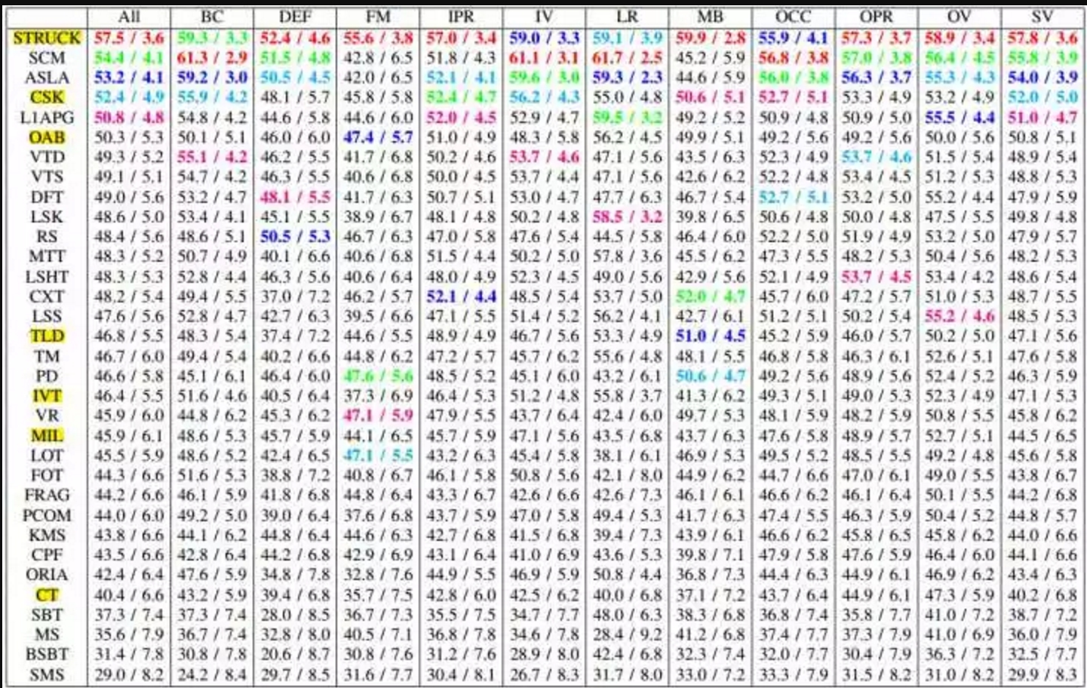

算法的进展 | 直接上结论：平均来看Struck, SCM, ASLA的性能比较高，排在前三不多提，着重强调CSK，第一次向世人展示了相关滤波的潜力，排第四还362FPS简直逆天了。速度排第二的是经典算法CT(64fps)(与SCM, ASLA等都是那个年代最热的稀疏表示)。如果对更早期的算法感兴趣，推荐另一篇经典的survey(反正我是没兴趣也没看过):

 | 2012年以前的算法基本就是这样，自从2012年AlexNet问世以后，CV各个领域都有了巨大变化，所以我猜你肯定还想知道2013到2017年发生了什么，抱歉我也不知道(容我卖个关子)，不过我们可以肯定的是，2013年以后的论文一定都会引用OTB50这篇论文

目标跟踪 | 。这里说的目标跟踪，是通用单目标跟踪，第一帧给个矩形框，这个框在数据库里面是人工标注的，在实际情况下大多是检测算法的结果，然后需要跟踪算法在后续帧紧跟住这个框 | tracking 在机器视觉领域，视觉跟踪（Visual Tracking）一般是指对单目标跟踪：在第一帧图像给定目标的状态（bounding box的信息），然后预测之后每帧图像中目标的状态（bounding box的信息）。

 | 通常目标跟踪面临几大难点(吴毅在VALSE的slides)：外观变形，光照变化，快速运动和运动模糊，背景相似干扰 | 平面外旋转，平面内旋转，尺度变化，遮挡和出视野等情况：

 | 目标视觉跟踪(Visual Object Tracking)，大家比较公认分为两大类：生成(generative)模型方法和判别(discriminative)模型方法，目前比较流行的是判别类方法，也叫检测跟踪tracking-by-detection | 1）生成类方法，在当前帧对目标区域建模，下一帧寻找与模型最相似的区域就是预测位置。 比较著名的有卡尔曼滤波，粒子滤波，mean-shift等。 | 举个例子，从当前帧知道了目标区域80%是红色，20%是绿色，然后在下一帧，搜索算法就像无头苍蝇，到处去找最符合这个颜色比例的区域，推荐算法ASMS

 |  |  | ASMS与DAT并称“颜色双雄”，都是仅颜色特征的算法而且速度很快，依次是VOT2015的第20名和14名，在VOT2016分别是32名和31名(中等水平)。 ASMS是VOT2015官方推荐的实时算法，平均帧率125FPS，在经典mean-shift框架下加入了尺度估计，经典颜色直方图特征，加入了两个先验(尺度不剧变+可能偏最大)作为正则项，和反向尺度一致性检查。 作者给了C++代码，在相关滤波和深度学习盛行的年代，还能看到mean-shift打榜还有如此高的性价比实在不容易(已泪目~~)，实测性能还不错，如果您对生成类方法情有独钟，这个非常推荐您去试试。(某些算法，如果连这个你都比不过。。天台在24楼，不谢)

 |  | 2）判别类方法，OTB50里面的大部分方法都是这一类，CV中的经典套路图像特征+机器学习，当前帧以目标区域为正样本，背景区域为负样本，机器学习方法训练分类器，下一帧用训练好的分类器找最优区域 | 与生成类方法最大的区别是，分类器采用机器学习，训练中用到了背景信息，这样分类器就能专注区分前景和背景，所以判别类方法普遍都比生成类好。

 |  |  | 举个例子，在训练时告诉tracker目标80%是红色，20%是绿色，还告诉它背景中有橘红色，要格外注意别搞错了，这样的分类器知道更多信息，效果也相对更好。 tracking-by-detection和检测算法非常相似，如经典行人检测用HOG+SVM，Struck用到了haar+structured output SVM，跟踪中为了尺度自适应也需要多尺度遍历搜索，区别仅在于跟踪算法对特征和在线机器学习的速度要求更高，检测范围和尺度更小而已。这点其实并不意外，大多数情况检测识别算法复杂度比较高不可能每帧都做，这时候用复杂度更低的跟踪算法就很合适了，只需要在跟踪失败(drift)或一定间隔以后再次检测去初始化tracker就可以了。 其实我就想说，FPS才TMD是最重要的指标，慢的要死的算法可以去死了(同学别这么偏激，速度是可以优化的)。 | 经典判别类方法推荐Struck和TLD，都能实时性能还行，Struck是2012年之前最好的方法，TLD是经典long-term的代表，思想非常值得借鉴：

 |  | 判别方法中，目前主流是相关滤波和深度学习。 | 相关滤波类方法correlation filter简称CF，也叫做discriminative correlation filter简称DCF，注意和后面的DCF算法区别，包括前面提到的那几个，也是后面要着重介绍的。

 |  |  | 1）深度学习类方法，因为深度学习类目前不适合落地就不瞎推荐了， 可以参考Winsty的几篇 Naiyan Wang - Home（http://t.cn/RYhZRKc），还有VOT2015的冠军MDNet Learning Multi-Domain Convolutional Neural Networks for Visual Tracking（http://t.cn/Rq626Dk）， 以及VOT2016的冠军TCNN （http://t.cn/RYhww93）， 速度方面比较突出的如80FPS的SiamFC SiameseFC tracker（http://t.cn/RcaRnrN）和100FPS的GOTURN davheld/GOTURN（http://t.cn/RYhwRRP），注意都是在GPU上。 基于ResNet的SiamFC-R(ResNet)在VOT2016表现不错，很看好后续发展，有兴趣也可以去VALSE听作者自己讲解 VALSE-20160930-LucaBertinetto-Oxford-JackValmadre-Oxford-pu（http://t.cn/RYhwskg），至于GOTURN，效果比较差，但优势是跑的很快100FPS，如果以后效果也能上来就好了。做科研的同学深度学习类是关键，能兼顾速度就更好了

 |  |  | 最后，深度学习END2END的强大威力在目标跟踪方向还远没有发挥出来，还没有和相关滤波类方法拉开多大差距(速度慢是天生的我不怪你，但效果总该很好吧，不然你存在的意义是什么呢。。革命尚未成功，同志仍须努力)。 另一个需要注意的问题是目标跟踪的数据库都没有严格的训练集和测试集，需要离线训练的深度学习方法就要非常注意它的训练集有没有相似序列，而且一直到VOT2017官方才指明要限制训练集，不能用相似序列训练模型。 | 最后强力推荐两个资源。王强维护的benchmark_results （http://t.cn/RV08A2h）：大量顶级方法在OTB库上的性能对比，各种论文代码应有尽有，大神自己C++实现并开源的CSK, KCF和DAT，还有他自己的DCFNet论文加源码，找不着路的同学请跟紧。

 |  |  | 2）相关滤波（CF） 介绍最经典的高速相关滤波类跟踪算法CSK, KCF/DCF, CN。

 |  |  | 看惯了勉强实时的Struck和TLD，飙到高速的KCF/DCF突然有点让人不敢相信，其实KCF/DCF就是在OTB上大放异彩的CSK的多通道特征改进版本。注意到那个超高速615FPS的MOSSE(严重超速这是您的罚单)，这是目标跟踪领域的第一篇相关滤波类方法，这其实是真正第一次显示了相关滤波的潜力。和KCF同一时期的还有个CN，在2014'CVPR上引起剧烈反响的颜色特征方法，其实也是CSK的多通道颜色特征改进算法。从MOSSE(615)到 CSK(362) 再到 KCF(172FPS), DCF(292FPS), CN(152FPS), CN2(202FPS)，速度虽然是越来越慢，但效果越来越好，而且始终保持在高速水平

 | 别看那些五花八门的机器学习方法，那都是虚的，目标跟踪算法中特征才是最重要的

对象跟踪 | 对象跟踪（Object Tracking）是指在给定场景中跟踪特定对象或多个对象的过程。传统上，它在视频和现实世界的交互中都有应用，例如，对象跟踪对自动驾驶系统至关重要。

 | 用于对象跟踪的全卷积的Siamese网络（Fully-Convolutional Siamese Networks for Object Tracking）结合了一个基本的跟踪算法和一个Siamese网络，经过端到端的训练，它实现了SOTA，并且可以在帧速率超过实时的情况下进行操作。

 | 利用深度回归网络学习以100 FPS跟踪（Learning to Track at 100 FPS with Deep Regression Networks）是另一篇试图通过在线训练方法改善现有问题的论文。作者提出了一种利用前馈网络的跟踪器来学习对象运动、外观和定位的一般关系，从而有效地跟踪没有在线训练的新对象。它提供了SOTA标准跟踪基准，同时实现了“以100 fps跟踪通用对象”(Held et al., 2016)。

 | Deep Motion Features for Visual Tracking 综合了人工特征，deep RGB/外观特征(来自CNN)，以及深度运动特性(在光流图像上训练)来实现SOTA。虽然Deep Motion Feature在动作识别和视频分类中很常见，但作者称这是第一次使用视觉追踪技术。这篇论文获得了2016年ICPR的最佳论文，用于“计算机视觉和机器人视觉”跟踪。

 | Virtual Worlds as Proxy for Multi-Object Tracking Analysis，这篇文章在现有的视频跟踪基准和数据集中，提出了一种新的现实世界克隆方法，该方法可以从零开始生成丰富的、虚拟的、合成的、逼真的环境，并使用全标签来克服现有数据集的不足。这些生成的图像被自动地标记为准确的ground truth，允许包括对象检测/跟踪等一系列应用。

 | 全卷积网络的全局最优对象跟踪（Globally Optimal Object Tracking with Fully Convolutional Networks），这篇文章解决了对象的变化和遮挡问题，并将它们作为对象跟踪中的两个根限制。作者称，“我们提出的方法利用一个全卷积的网络解决了对象的外形变化问题，并处理了动态规划的遮挡问题”(Lee et al., 2016)。

视频中的主流的目标检测算法

跟踪还可以用孪生网络+注意力机制 | 我们构建了一个名为SA-Siam的双重连接网络，用于实时对象跟踪。SA-Siam由语义分支和外观分支组成。每个分支都是一个相似学习的连体网络。 SA-Siam的一个重要设计选择是分别训练两个分支以保持两种特征的异质性。 另外，我们提出了语义分支的渠道关注机制。通道权重根据目标位置周围的通道激活进行计算。

目标跟踪的常用网络：FCNT、MDNET、ECO

论文列表 | Google2017年CVPR发表的关于tracking的文献《BranchOut: Regularization for Online Ensemble Tracking with Convolutional Neural Networks》

 | CFnet

 | Net name | Net type | designer | Date
 | Deep Reinforcement Learning for Visual Object Tracking in Videos | RNN | Samsung Research America | 20170410
 | SANet: Structure-Aware Network for Visual Tracking | RNN,CNN | HiScene Information Technologies | 20170501
 | Robust Visual Tracking via Hierarchical Convolutional Features | CNN |  | 20170712
 | End-to-end Active Object Tracking via Reinforcement Learning | ConvNet-LSTM | Tencent AI Lab | 20170530
 | Robust Tracking Using Region Proposal Networks | CNN | SenseTime Group Limited | 20170530
 | Real-Time Recurrent Regression Networks for Object Tracking | RNN | Allen Institute for Artificial Intelligence | 20170517
 | Hierarchical Attentive Recurrent Tracking | RNN | Oxford | 20170628
 | Dual Deep Network for Visual Tracking | CNN |  | 20161219
 | Spatially Supervised Recurrent Convolutional Neural Networks for Visual Object Tracking | LSTM | TCL | 20160719
 | Siamese Learning Visual Tracking: A Survey | Siamese Networks |  | 20170603
 | Fully-Convolutional Siamese Networks for Object Tracking | Siamese Networks | Oxford | 20160914
 | Deep Network Flow for Multi-Object Tracking | 未知 |  | 20170626
 | Robust Multi-view Pedestrian Tracking Using Neural Networks | MLP

 | CNN网络实现目标跟踪的几种方式，目前最多的是相关滤波方法和CNN网络的各种组合形式，一种是将CF（相关滤波）嵌入到CNN，当作CNN的一个层，通过正常的CNN过程，另一种是CNN，CF方法和Region Proposal方法结合的形式。分析方法的不同和联系。

视觉跟踪系统 | 经典的视觉跟踪系统主要包含三部分:特征表达、搜索机制与模型更新。 首先,给定运动目标在第一帧的初始状态(如位置,尺度等),提取目标的视觉特征构造观测模型; 然后,在前一帧目标位置附近搜索下一帧候选目标,提取特征并输入观测模型估计出目标的状态参数; 最后,利用估计结果进行模型更新以适应目标表观的变化。

 | 特征表达 | 1）子空间方法：视图像为高维向量,利用主成分分析(PCA)等方法转换为目标的低维特征表达。 2）稀疏表达通常用于生成(generative)跟踪方法,即利用学习获得的目标模型在下一帧寻找重构误差最小的图像区域。该方法通常将目标表示为一组目标模板和不重要(trivial)模板的稀疏线性组合,并通过求解 L1 范数的优化问题获得模板权重。 3）相关滤波(CF)跟踪方法以其高性能、高效率及易扩展的优势迅速成为视觉跟踪领域的主流框架。2010 年提出的 MOSSE 算法催生了大量基于 CF 的高性能跟踪算法。相关运算可利用快速傅立叶变换。 4）深度学习。例如SO-DLT 方法，后来还引入了残差注意机制 OTB50),与通道注意机制；孪生网络

 | 模型更新 | 跟踪过程中,由于目标表观发生变化,需要及时更新模型来适应这些变化,以防模型漂移。 大多方法是每帧都更新模型,或者均匀间隔几帧再更新模型[6]以及根据分类器响应大小确定更新与否。 一些基于深度学习的方法只利用第一帧给定目标进行网络参数微调。

未来发展方向 | 1）快速、轻量级深度学习跟踪：目前已有的深度学习跟踪方法离线训练的模型过大、过于复杂,很难满足在手机等低端设备上实时性与存储。 2）结合运动与表观特征的深度学习跟踪：目前主流的深度学习跟踪方法,如基于孪生网络和 基于相关滤波的深度学习跟踪,都侧重学习表观特征,而忽视了视觉跟踪中运动特征的重要性。当目标表观发生严重变化时,只靠当前帧的表观特征很难区分目标与干扰。 3）长时跟踪：目前主要的跟踪算法以及 VOT 竞赛主要是针对短视频。若是长时跟踪则需要在算法中加入检测模块,与跟踪模块配合使用,在目标丢失之后能快速找回跟丢目标,清除误差。

视频监控算法流程

